data aset IKNB
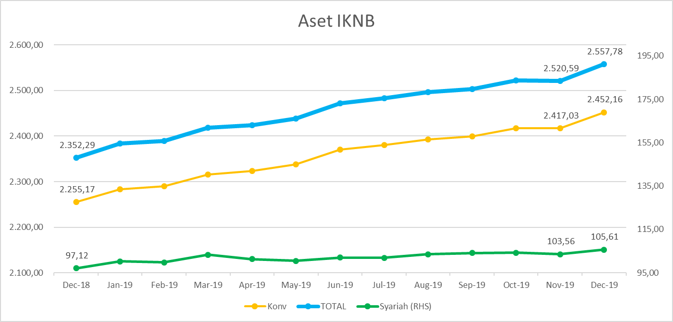
ASET INDUSTRI KEUANGAN NON BANK |  |  |  | ASET INDUSTRI KEUANGAN NON BANK

 |  |  | dalam triliun Rp |  |  |  | dalam miliar Rp
Komponen | Desember 2019 |  | Total | Komponen | Desember 2019 |  | Total
 | Konvensional | Syariah |  |  | Konvensional | Syariah
Asuransi | 1,325.70 | 45.45 | 1,371.16 | Asuransi | 1,325,704.49 | 45,453.18 | 1,371,157.68
Asuransi Jiwa | 553.21 | 37.49 | 590.70 | Asuransi Jiwa | 553,214.50 | 37,486.55 | 590,701.06
Asuransi Umum | 157.93 | 5.90 | 163.84 | Asuransi Umum | 157,933.32 | 5,903.39 | 163,836.71
Reasuransi | 24.71 | 2.06 | 26.77 | Reasuransi | 24,705.63 | 2,063.24 | 26,768.87
Asuransi Wajib | 132.50 | - | 132.50 | Asuransi Wajib | 132,500.00 | - | 132,500.00
Asuransi Sosial (BPJS)* | 457.35 | - | 444.45 | Asuransi Sosial (BPJS) | 457,351.04 | - | 457,351.04
Lembaga Pembiayaan | 597.78 | 27.20 | 624.98 | Lembaga Pembiayaan | 597,784.78 | 27,196.09 | 624,980.86
Perusahaan Pembiayaan | 498.12 | 20.02 | 518.14 | Perusahaan Pembiayaan | 498,121.90 | 20,016.32 | 518,138.22
Modal Ventura | 15.91 | 2.73 | 18.65 | Modal Ventura | 15,914.69 | 2,734.22 | 18,648.91
PP Infrastruktur | 83.75 | 4.45 | 88.19 | PP Infrastruktur | 83,748.18 | 4,445.55 | 88,193.73
Dana Pensiun | 291.65 | 3.97 | 295.62 | Dana Pensiun | 291,648.97 | 3,973.06 | 295,622.02
DPPK-PPMP | 160.37 | 0.33 | 160.70 | DPPK-PPMP | 160,366.89 | 329.76 | 160,696.66
DPPK-PPIP | 35.41 | 0.11 | 35.52 | DPPK-PPIP | 35,410.64 | 112.47 | 35,523.12
DPLK | 95.87 | 3.53 | 99.40 | DPLK | 95,871.43 | 3,530.82 | 99,402.25
LKK | 221.50 | 28.54 | 250.04 | LKK | 221,503.20 | 28,536.03 | 250,039.23
1. LPEI | 95.21 | 13.38 | 108.59 | 1. LPEI | 95,205.52 | 13,382.98 | 108,588.50
2. Pergadaian | 54.41 | 11.25 | 65.66 | 2. Pergadaian | 54,407.31 | 11,252.68 | 65,659.99
3. Lembaga Penjamin | 19.68 | 2.22 | 21.91 | 3. Lembaga Penjamin | 19,681.63 | 2,224.57 | 21,906.20
4. PT SMF (Persero) | 25.03 | 1.68 | 26.70 | 4. PT SMF (Persero) | 25,027.67 | 1,675.80 | 26,703.47
5. PT PNM (Persero) | 24.76 | - | 24.76 | 5. PT PNM (Persero) | 24,760.39 | - | 24,760.39
6. PT Danareksa (Persero) | 2.42 | - | 2.42 | 6. PT Danareksa (Persero) | 2,420.68 | - | 2,420.68
Jasa Penunjang | 12.02 | - | 12.02 | Jasa Penunjang | 12,020.00 | - | 12,020.00
Pialang Asuransi | 7.76 | - | 7.76 | Pialang Asuransi | 7,760.00 | - | 7,760.00
Pialang Reasuransi | 4.26 | - | 4.26 | Pialang Reasuransi | 4,260.00 | - | 4,260.00
LKM | 0.52 | 0.40 | 0.92 | LKM | 516.87 | 402.88 | 919.75
Fintech | 2.99 | 0.05 | 3.04 | Fintech | 2,985.65 | 50.62 | 3,036.26
TOTAL | 2,452.16 | 105.61 | 2,557.78 | TOTAL | 2,452,163.95 | 105,611.85 | 2,557,775.80

Keterangan :
Data aset LKM menggunakan data Kuartal II 2019.
Data aset Jasa Penunjang menggunakan data Semester I 2019.
*Revisi |  |  |  |  |  | triliun Rp

Pelaku IKNB
JUMLAH PELAKU
INDUSTRI KEUANGAN NON BANK

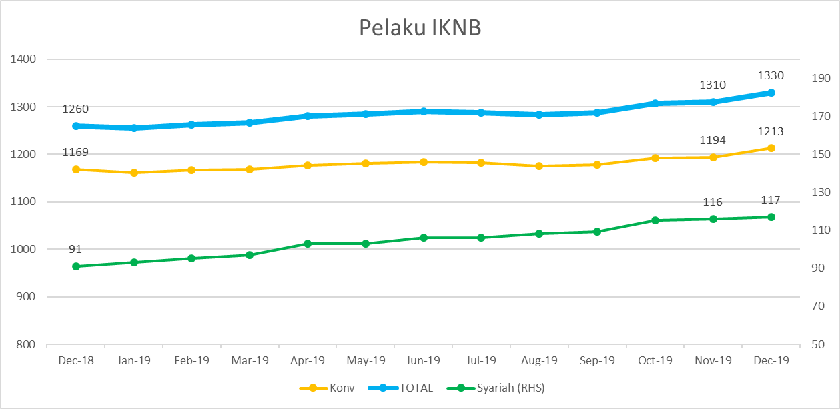
Komponen | Desember 2019 |  | Total
 | Konvensional | Syariah*
Asuransi | 137 | 13 | 150
Asuransi Jiwa | 53 | 7 | 60
Asuransi Umum | 73 | 5 | 78
Reasuransi | 6 | 1 | 7
Asuransi Wajib | 3 | - | 3
Asuransi Sosial (BPJS) | 2 | - | 2
Lembaga Pembiayaan | 237 | 9 | 246
Perusahaan Pembiayaan | 179 | 5 | 184
Modal Ventura | 56 | 4 | 60
PP Infrastruktur | 2 | - | 2
Dana Pensiun | 224 | 3 | 227
DPPK-PPMP | 158 | 1 | 159
DPPK-PPIP | 41 | 1 | 42
DPLK | 25 | 1 | 26
LKK | 104 | 5 | 109
1. LPEI | 1 | - | 1
2. Pergadaian | 80 | 3 | 83
3. Lembaga Penjamin | 20 | 2 | 22
4. PT SMF (Persero) | 1 | - | 1
5. PT PNM (Persero) | 1 | - | 1
6. PT Danareksa (Persero) | 1 | - | 1
Jasa Penunjang IKNB | 230 | - | 230
1. Pialang Asuransi | 161 | - | 161
2. Pialang Reasuransi | 42 | - | 42
3. Jasa Penilai Kerugian | 27 | - | 27
LKM | 129 | 75 | 204
Fintech | 152 | 12 | 164
TOTAL | 1,213 | 117 | 1,330

Keterangan :
*Data Full Fledge Syariah

